상품제안서
풀컬러 인조가죽 손거울 | 상품코드: S09981

 |  |  |  |  |  | 02-713-8555 | www.synergygift.co.kr
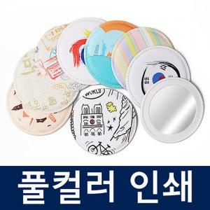

【상세/제작정보】 | <p><span style="font-size: 12pt;">최소수량 500개 미만은 작업 불가</span>&nbsp;</p>

【인쇄/포장옵션】 | 풀칼라 / OPP(비닐)

【공급단가】 | 수량 | 500~ | 1,000~ | 3,000~ | 5,000~
*VAT별도 | 단가 | 4,330원 | 4,260원 | 4,190원 | 4,110원

【상품 URL】 | https://www.synergygift.co.kr:443/src/goods_detail.php?gdno=11512

